CASE1
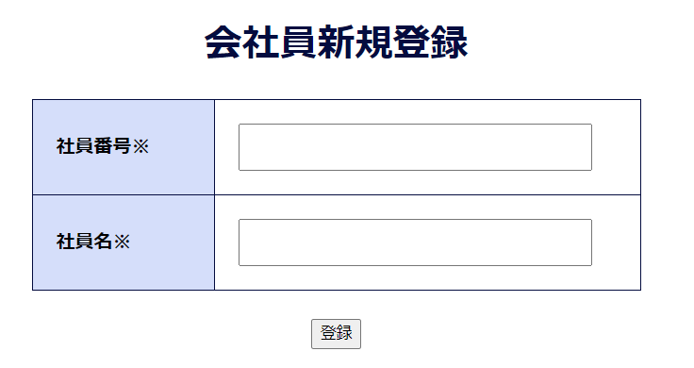
case1
「新規登録」ボタンを押下後、新規登録画面へ遷移する

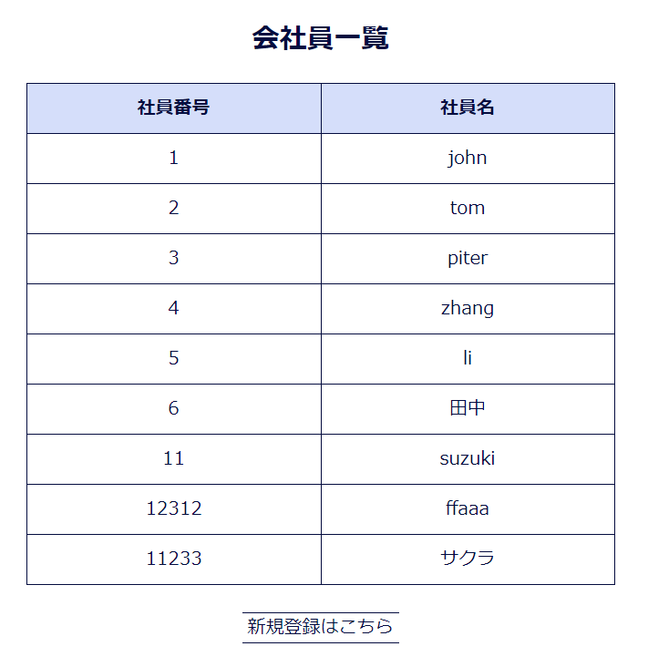

押下

新規登録画面へ遷移する

CASE2、CASE3
case2、case3
登録ボタンを押下後、入力した内容がDBへ登録される。また、会員一覧画面で表示される。

入力した内容がDBに登録される。

入力した内容が会員一覧画面で表示される。

